Sheet1
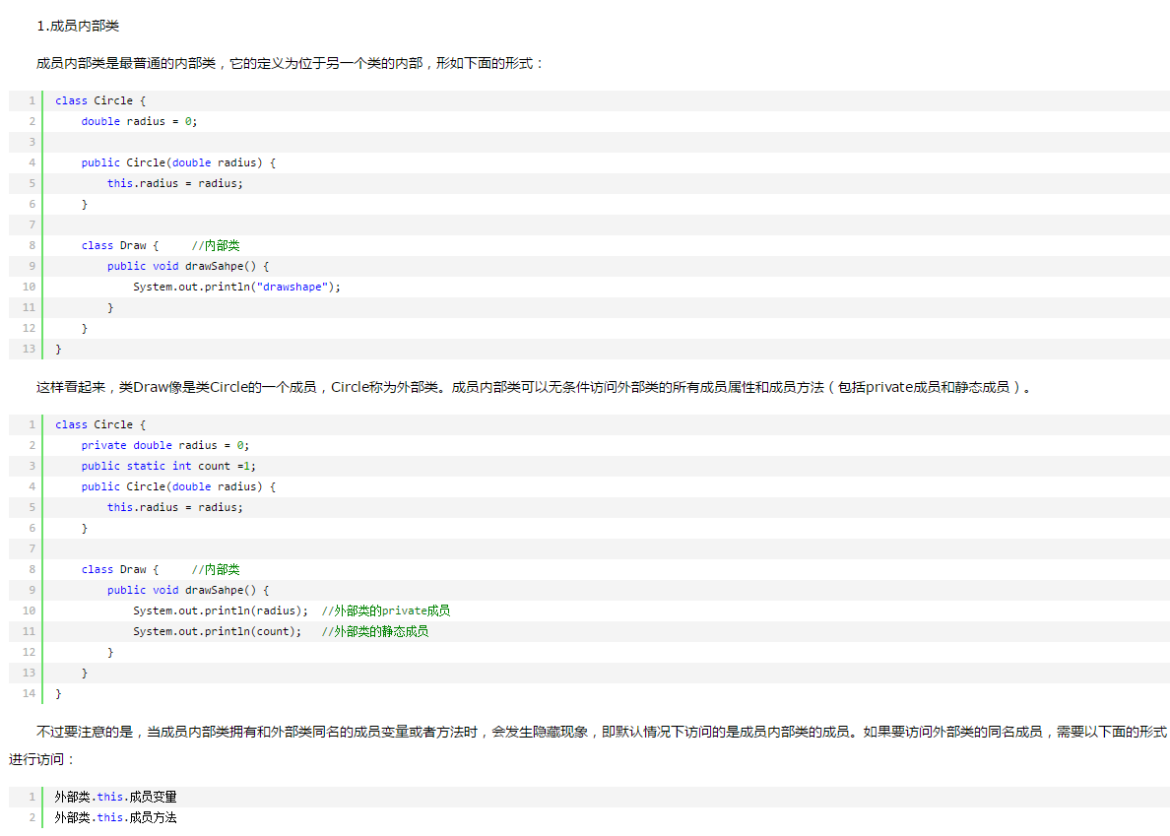
暂时不想了解：
先简单用法

